상품제안서
더바디 곰돌이 스마트줄넘기 | 상품코드: S24060

 |  |  |  |  |  |  | 02-713-8555 | www.synergygift.co.kr
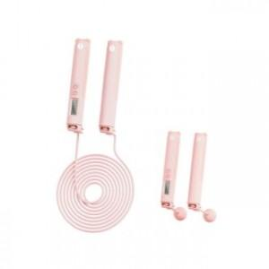

【상세/제작정보】

【인쇄/포장옵션】 | 실크 / 포장지포장

【공급단가】 | 수량 | 30~ | 100~ | 500~ | 1,000~ | 2,000~
*VAT별도 | 단가 | 22,430원 | 20,930원 | 20,120원 | 19,320원 | 18,830원

【상품 URL】 | https://www.synergygift.co.kr:443/src/goods_detail.php?gdno=24060

